51
Cuadro 51. DENUNCIAS AMBIENTALES EN LA REPÚBLICA, SEGÚN TIPO DE INFRACCIÓN: AÑOS 2015-19

Tipo de infracción | Denuncias ambientales
 | 2015 | Porcentaje | 2016 | Porcentaje | 2017 | Porcentaje | 2018 | Porcentaje | 2019 (P) | Porcentaje

TOTAL | 238 | 100.0 | 358 | 100.0 | 396 | 100.0 | 303 | 100.0 | 550 | 100.0
Caza | 7 | 2.9 | 7 | 2.0 | 9 | 2.3 | 5 | 1.7 | 12 | 2.2
Contaminación del aire | 7 | 2.9 | 8 | 2.2 | 12 | 3.0 | 14 | 4.6 | 22 | 4.0
Contaminación de playas | 2 | 0.8 | 3 | 0.8 | 4 | 1.0 | 4 | 1.3 | 3 | 0.5
Contaminación por vertimiento de aguas
servidas | 7 | 2.9 | 27 | 7.5 | 37 | 9.3 | 26 | 8.6 | 41 | 7.5
Contaminación de recursos hídricos | 43 | 18.1 | 88 | 24.6 | 78 | 19.7 | 76 | 25.1 | 105 | 19.1
Contaminación de suelo | - | - | 5 | 1.4 | 4 | 1.0 | 3 | 1.0 | 6 | 1.1
Destrucción de fauna | 11 | 4.6 | 19 | 5.3 | 16 | 4.0 | 11 | 3.6 | 26 | 4.7
Destrucción de mangle | 5 | 2.1 | 2 | 0.6 | 7 | 1.8 | 5 | 1.7 | 7 | 1.3
Disputa del uso del recurso hídrico | 2 | 0.8 | 2 | 0.6 | 1 | 0.3 | 3 | 1.0 | 1 | 0.2
Extracción de arena y cascajo | 9 | 3.8 | 8 | 2.2 | 15 | 3.8 | 5 | 1.7 | 7 | 1.3
Incumplimiento de Estudios de Impacto Am-
biental (EIA) y seguimiento de PAMA´s | 28 | 11.8 | 15 | 4.2 | 17 | 4.3 | 28 | 9.2 | 23 | 4.2
Invasión en áreas protegidas y no protegidas | 3 | 1.3 | 6 | 1.7 | 4 | 1.0 | 4 | 1.3 | 3 | 0.5
Relleno y obstrucción de recursos hídricos | 12 | 5.0 | 11 | 3.1 | 5 | 1.3 | 6 | 2.0 | 5 | 0.9
Roza, quema y socuela | 1 | 0.4 | 14 | 3.9 | 6 | 1.5 | 12 | 4.0 | 104 | 18.9
Ruido | 1 | 0.4 | - | - | 7 | 1.8 | 4 | 1.3 | 1 | 0.2
Movimiento ilegal de tierra | 4 | 1.7 | 7 | 2.0 | 5 | 1.3 | - | - | 9 | 1.6
Tala | 76 | 31.9 | 105 | 29.3 | 105 | 26.5 | 65 | 21.5 | 123 | 22.4
Tráfico ilegal de madera | 2 | 0.8 | 1 | 0.3 | - | - | 5 | 1.7 | 1 | 0.2
Otras | 18 | 7.6 | 30 | 8.4 | 64 | 16.2 | 27 | 8.9 | 51 | 9.3

- Cantidad nula o cero.
(P) Cifras preliminares.
Fuente: Oficina de Asesoría Legal. Ministerio de Ambiente (MIAMBIENTE).

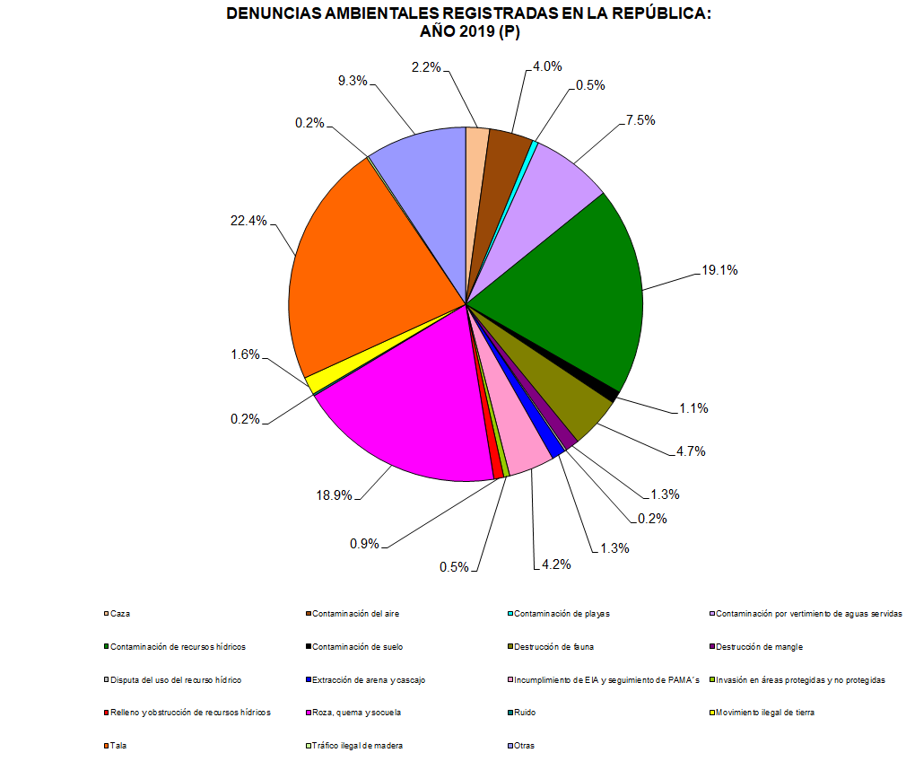

 |  | 550 | 100.0
 | Caza | 12 | 2.2
 | Contaminación del aire | 22 | 4.0
 | Contaminación de playas | 3 | 0.5
 | Contaminación por vertimiento de aguas servidas | 41 | 7.5
 | Contaminación de recursos hídricos | 105 | 19.1
 | Contaminación de suelo | 6 | 1.1
 | Destrucción de fauna | 26 | 4.7
 | Destrucción de mangle | 7 | 1.3
 | Disputa del uso del recurso hídrico | 1 | 0.2
 | Extracción de arena y cascajo | 7 | 1.3
 | Incumplimiento de EIA y seguimiento de PAMA´s | 23 | 4.2
 | Invasión en áreas protegidas y no protegidas | 3 | 0.5
 | Relleno y obstrucción de recursos hídricos | 5 | 0.9
 | Roza, quema y socuela | 104 | 18.9
 | Ruido | 1 | 0.2
 | Movimiento ilegal de tierra | 9 | 1.6
 | Tala | 123 | 22.4
 | Tráfico ilegal de madera | 1 | 0.2
 | Otras | 51 | 9.3

